상품제안서
메이크업 여행용 다용도멀티파우치 | 상품코드: S30686

 |  |  |  |  |  |  | 02-713-8555 | www.synergygift.co.kr
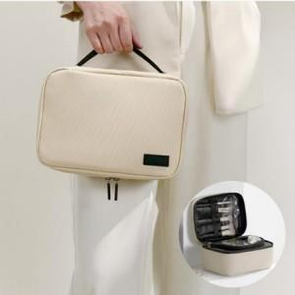

【상세/제작정보】

【인쇄/포장옵션】 | 실크 / OPP(비닐)

【공급단가】 | 수량 | 50~ | 100~ | 500~ | 1,000~ | 3,000~
*VAT별도 | 베이지 | 10,660원 | 10,080원 | 9,590원 | 9,340원 | 9,180원
 | 블랙 | 10,660원 | 10,080원 | 9,590원 | 9,340원 | 9,180원
 | 그레이 | 10,660원 | 10,080원 | 9,590원 | 9,340원 | 9,180원
 | 네이비 | 10,660원 | 10,080원 | 9,590원 | 9,340원 | 9,180원

【상품 URL】 | https://www.synergygift.co.kr:443/src/goods_detail.php?gdno=30686

